Tubería de Aireación
Fuente |  |  |  |  |  | Calculo Alterno | Diferencia
 | TUBERÍA DE AIREACIÓN |  | Total Pérdidas: | 0.73 | m | 0.73 | 0.00
Hoja "Parrilla de Nirificación Parcial" | Numero de Parrillas por Línea |  |  | 4 | u | 4 | 0.00
 | Caudal por Parrilla |  |  | 2.48 | Lps | 2.48 | 0.00
 | Caudal Inicial |  |  | 9.91 | Lps | 9.91 | 0.00
 | Tubería de Succión |  | Pérdidas: | 0.37 | m | 0.37 | 0.00
 | Material | PVC | Coeficiente CHW: | 150 |  | 150 | 0.00
 | Caudal Total |  |  | 9.91 | Lps | 9.91 | 0.00
 | Longitud |  |  | 3.00 | m | 3.00 | 0.00
 | Diametro |  |  | 4 | pg | 4 | 0.00
 | Velocidad Media |  |  | 1.22 | m/s | 1.22 | 0.00
Ecuación F-11 | Perdidas de Cabeza en Tubería |  |  | 0.04 | m | 0.04 | 0.00
 | Cabeza de Velocidad |  |  | 0.08 | m | 0.08 | 0.00
 | Accesorios | Km | Cantidad | Pérdidas (m) |  | Pérdidas (m)
Tabla B. 6,30, RAS | Codo de radio corto | 0.9 | 1 | 0.07 | m | 0.07 | 0.00
Tabla F-7. Val Matic Valve & Mfg | Valvula de cheque | 1.6 | 1 | 0.12 | m | 0.12 | 0.00
Tabla B. 6,30, RAS | Tee con salida lateral | 1.8 | 1 | 0.14 | m | 0.14 | 0.00
 | Tubería de Descarga |  | Pérdidas: | 0.16 | m | 0.16 | 0.00
 | Material | PEAD | Coeficiente CHW: | 150 |  | 150 | 0.00
 | Caudal |  |  | 9.91 | Lps | 9.91 | 0.00
 | Longitud |  |  | 1.90 | m | 1.90 | 0.00
 | Diametro |  |  | 4 | pg | 4 | 0.00
 | Velocidad Media |  |  | 1.22 | m/s | 1.22 | 0.00
Ecuación F-11 | Perdidas de Cabeza en Tubería |  |  | 0.03 | m | 0.03 | 0.00
 | Cabeza de Velocidad |  |  | 0.08 | m | 0.08 | 0.00
 | Accesorios | Km | Cantidad | Pérdidas (m) |  | Pérdidas (m)
Tabla B. 6,30, RAS | Tee con salida lateral | 1.8 | 1 | 0.14 | m | 0.14 | 0.00
 | Tubería de Distribución | Pérdidas: |  | 0.17 | m | 0.17 | 0.00
 | Material | PVC | Coeficiente CHW = | 150 |  | 150 | 0.00
Hoja "Parrilla de Nirificación Parcial" | Separación entre Parrillas |  |  | 1.80 | m | 1.80 | 0.00
 | Longitud Inicial |  |  | 1.30 | m | 1.30 | 0.00
 | Longitud de la Línea |  |  | 6.70 | m | 6.70 | 0.00
 | Tramo | Diámetro D | Caudal Q | Pérdidas hf |  | Pérdidas hf
 |  | pg | Lps
 | 1 | 4 | 9.91 | 0.089 | m | 0.089 | 0.00
 | 2 | 4 | 7.44 | 0.052 | m | 0.052 | 0.00
 | 3 | 4 | 4.96 | 0.025 | m | 0.025 | 0.00
 | 4 | 4 | 2.48 | 0.007 | m | 0.007 | 0.00
 | 5 | 4 | 0.00 | 0.000 | m | 0.000 | 0.00
 | 6 | 4 | 0.00 | 0.000 | m | 0.000 | 0.00
 | 7 | 4 | 0.00 | 0.000 | m | 0.000 | 0.00
 | 8 | 4 | 0.00 | 0.000 | m | 0.000 | 0.00
 | 9 | 4 | 0.00 | 0.000 | m | 0.000 | 0.00
 | Parrilla de Aireación |  | Pérdidas: | 0.03 | m | 0.03 | 0.00
Hoja "Parrilla de Nirificación Parcial" | Caudal por Parrilla |  |  | 2.48 | Lps | 2.48 | 0.00
 | Material | PVC | Coeficiente CHW = | 150 |  | 150 | 0.00
 | Numero de Tuberías |  |  | 18 | u | 18 | 0.00
 | Separación entre Ramales |  |  | 0.14 | m | 0.14 | 0.00
 | Longitud de la Parrilla |  |  | 2.52 | m | 2.52 | 0.00
 | Caudal por Ramal |  |  | 0.14 | Lps | 0.14 | 0.00
 | Tramo | Diámetro D | Caudal Q | Pérdidas hf |  | Pérdidas hf
 |  | pg | Lps | m |  | m
 | 1 | 2.00 | 2.48 | 0.004 |  | 0.004 | 0.00
 | 2 | 2.00 | 2.34 | 0.004 |  | 0.004 | 0.00
 | 3 | 2.00 | 2.20 | 0.003 |  | 0.003 | 0.00
 | 4 | 2.00 | 2.07 | 0.003 |  | 0.003 | 0.00
 | 5 | 2.00 | 1.93 | 0.003 |  | 0.003 | 0.00
 | 6 | 2.00 | 1.79 | 0.002 |  | 0.002 | 0.00
 | 7 | 2.00 | 1.65 | 0.002 |  | 0.002 | 0.00
 | 8 | 2.00 | 1.51 | 0.002 |  | 0.002 | 0.00
 | 9 | 2.00 | 1.38 | 0.001 |  | 0.001 | 0.00
 | 10 | 2.00 | 1.24 | 0.001 |  | 0.001 | 0.00
 | 11 | 2.00 | 1.10 | 0.001 |  | 0.001 | 0.00
 | 12 | 2.00 | 0.96 | 0.001 |  | 0.001 | 0.00
 | 13 | 2.00 | 0.83 | 0.001 |  | 0.001 | 0.00
 | 14 | 2.00 | 0.69 | 0.000 |  | 0.000 | 0.00
 | 15 | 2.00 | 0.55 | 0.000 |  | 0.000 | 0.00
 | 16 | 2.00 | 0.41 | 0.000 |  | 0.000 | 0.00
 | 17 | 2.00 | 0.28 | 0.000 |  | 0.000 | 0.00
 | 18 | 2.00 | 0.14 | 0.000 |  | 0.000 | 0.00

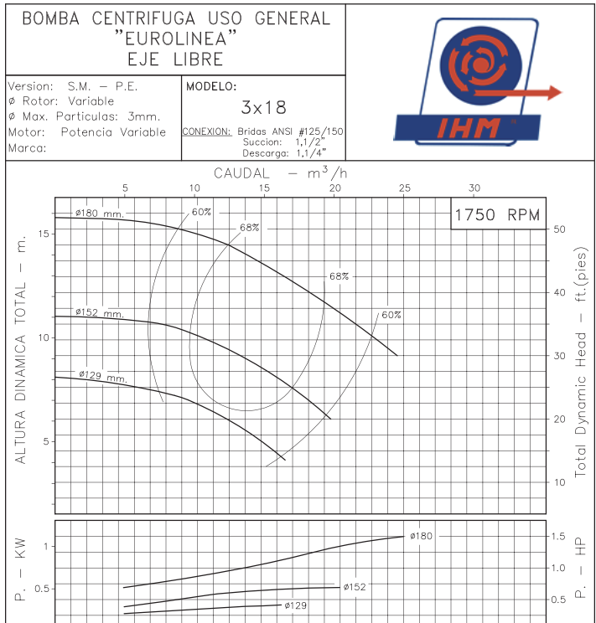

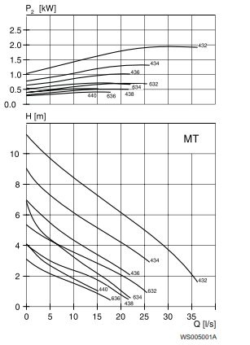

Valvula Flotador
Coeficiente de Pérdidas en la Valvula de Flotador
Diámetro de Valvula de Flotador (pg) | Diámetro del Orificio
1 | 14.3
1.5 | 24.0
2 | 27.5
3 | 43.0

Cálculos del Coeficiente de Pérdidas Km en la Valvula de Flotador
Diámetro de Válvula | 1.5 | pg | 2 | pg | 3 | pg
Caída de Presión | 10 | psi | 10 | psi | 10 | psi
 | 7.07 | m | 7.07 | m | 7.07 | m
Caudal | 85 | GPM | 112 | GPM | 266 | GPM
 | 5.37 | Lps | 7.07 | Lps | 16.79 | Lps
Diámetro del Orificio | 24 | mm | 27.5 | mm | 43 | mm
 | 0.024 | m | 0.028 | m | 0.043 | m
Area seccional | 4.52E-04 | m2 | 5.94E-04 | m2 | 1.45E-03 | m2
Velocidad | 11.87 | m/s | 11.91 | m/s | 11.57 | m/s
Cabeza de Velocidad | 7.19 | m | 7.24 | m | 6.83 | m
Coeficiente Km | 0.98 |  | 0.98 |  | 1.04
Promedio del Coeficiente de Perdidas Km: |  |  |  | 1.00
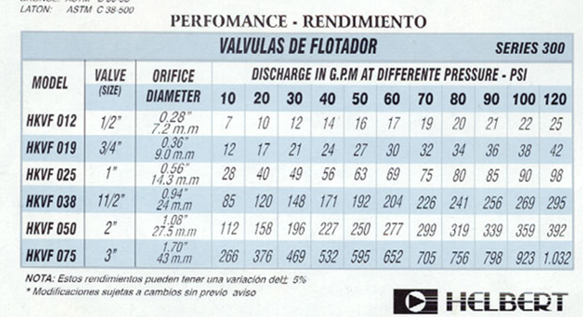

Fuente: Helbert &Cia
http://www.helbertycia.com/detalle_Producto.asp?IdProducto=18

